Screen transition
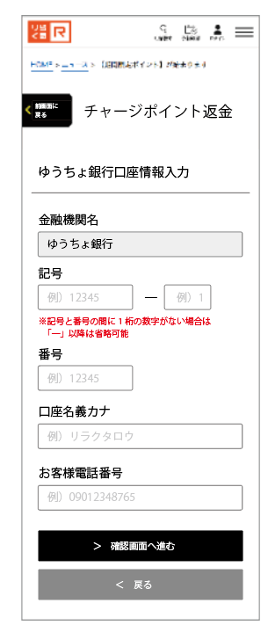
 |  |  |  |  | Form yucho bank
 |  |  |  |  |  |  | Confirm yucho bank

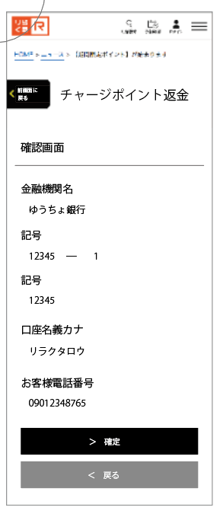

 | Start page | Choose option bank
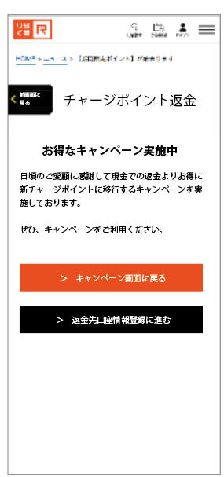
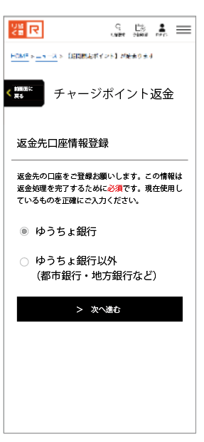

 |  |  |  |  |  |  |  | Finish page
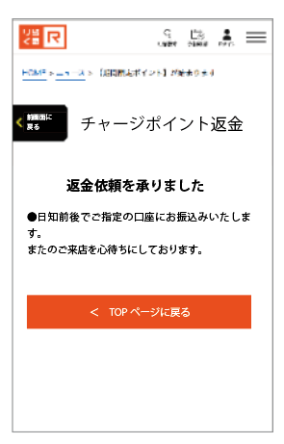

 |  |  | Chọn option yucho bank

 |  |  |  |  | Form other bank | Confirm other bank 1 | Confirm other bank 2

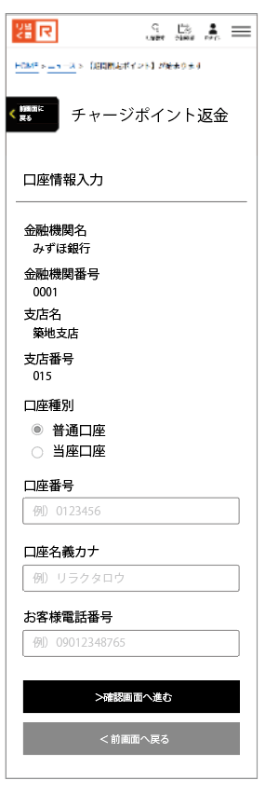
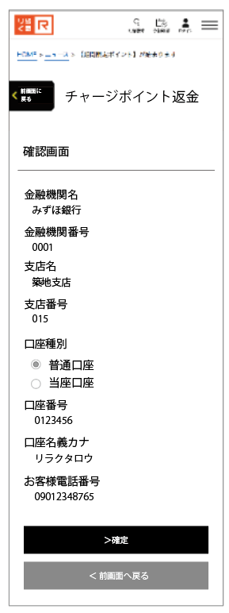
LP3

 |  |  |  | Chọn option other bank

Start_page
Item |  |  | Screen |  |  | Data type view |  | Note
Item name | Item ID | Text view | Type | Input | IME | Data type | Length
Back to LP3 | A-1 |  | Button | × | － | － | None | Về trang LP3
To choose option bank page | A-2 |  | Button | × | － | － | None | Next sang choose option bank page

A-1
A-2

Choose option bank
Item |  |  | Screen |  |  | Data type view |  | Note
Item name | Item ID | Text view | Type | Input | IME | Data type | Length
Bank option | B-1 |  | Radio button | × | － | － | None | 2 option: yucho bank và other bank
To return money form | B-2 |  | Button | × | － | － | None | Đến form yucho nếu option yucho bank được chọn. Đến form other bank nếu option other bank được chọn

B-1

B-2

Form yucho bank
C-1
C-2
C-3
C-4
C-5
C-6
C-7
C-8

Item |  |  | Screen |  |  | Data type view |  | Note
Item name | Item ID | Text view | Type | Input | IME | Data type | Length
Bank name | C-1 |  | Value | × | － | － | None | Disable input, value fix cứng:ゆうちょ銀行
Symbol 1 | C-2 |  | Value | ○ | － | － | None
Symbol 2 | C-3 |  | Value | ○ | － | integer | None
account number | C-4 |  | Value | ○ | － | integer | None
Account name kana | C-5 |  | Value | ○ | － | text | None | chỉ input kana
Phone number | C-6 |  | Value | ○ | － | integer | None
Next | C-7 |  | Button | × | － | － | None | Đến màn hình confirm yuchobank
Previous | C-8 |  | Button | × | － | － | None | trở về màn hình chọn bank option

Confirm yucho bank
Item |  |  | Screen |  |  | Data type view |  | Note
Item name | Item ID | Text view | Type | Input | IME | Data type | Length
Bank name | D-1 |  | Value | × | － | － | None | value fix cứng:ゆうちょ銀行
Symbol 1 | D-2 |  | Value | × | － | － | None | Hiện value đã input từ màn trước
D-1
Symbol 2 | D-3 |  | Value | × | － | integer | None | Hiện value đã input từ màn trước
D-2
D-3
account number | D-4 |  | Value | × | － | integer | None | Hiện value đã input từ màn trước
D-4
Account name kana | D-5 |  | Value | × | － | text | None | Hiện value đã input từ màn trước
Phone number | D-6 |  | Value | × | － | integer | None | Hiện value đã input từ màn trước
D-5
Next | D-7 |  | Button | × | － | － | None | Đến màn hình finishpage
Previous | D-8 |  | Button | × | － | － | None | trở về màn hình form yuchobank
D-6

D-7

D-8

Form other bank
E-1
E-2
E-3
E-4
E-5
E-6
E-7
E-8

Item |  |  | Screen |  |  | Data type view |  | Note
Item name | Item ID | Text view | Type | Input | IME | Data type | Length
Bank name | E-1 |  | Value | ○ | － | text | None | khi nhập sẽ filter data suggest từ csv và hiển thị ở E-3
Bank code | E-2 |  | Value | ○ | － | integer | None | khi nhập sẽ filter data suggest từ csv và hiển thị ở E-3
Bank suggest list | E-3 |  | Value | ○ | － | text | None | Khi chọn từ suggest list sẽ fill chính xác thông tin bank name và bank code, khi đã chọn sẽ enable E-4, E-5, E-6
Branch name | E-4 |  | Value | ○ | － | text | None | Chỉ enable nếu thông tin bank đã được chọn khi nhập sẽ filter data suggest từ csv (xem csv sheet) và hiển thị ở E-6
Branch code | E-5 |  | Value | ○ | － | integer | None | Chỉ enable nếu thông tin bank đã được chọn khi nhập sẽ filter data suggest từ csv và hiển thị ở E-6
Branch suggest list | E-6 |  | Value | ○ | － | text | None | Khi chọn từ suggest list sẽ fill chính xác thông tin branch name và branch code,
Next | E-7 |  | Button | × | － | － | None | Đến màn hình confirm other bank 1, hiện lỗi validate nếu chưa fill thông tin bank, branch chính xác
Previous | E-8 |  | Button | × | － | － | None | trở về màn hình chọn bank option

confirm other bank 1
F-1
F-2
F-3
F-4
F-5
F-6
F-7
F-8
F-9
F-10

Item |  |  | Screen |  |  | Data type view |  | Note
Item name | Item ID | Text view | Type | Input | IME | Data type | Length
Bank name | F-1 |  | Value | × |  |  |  | Hiện value đã input từ màn trước
Bank code | F-2 |  | Value | × |  |  |  | Hiện value đã input từ màn trước
Branch name | F-3 |  | Value | × |  |  |  | Hiện value đã input từ màn trước
Branch code | F-4 |  | Value | × |  |  |  | Hiện value đã input từ màn trước
Account type | F-5 |  | Value | × |  |  |  | check vào option đã input từ màn trước
Account code | F-6 |  |  | ○ |  | integer
Account name kana | F-7 |  |  | ○ |  | text
Phone | F-8 |  |  | ○ |  | integer
Next | F-9 |  | Button | × |  |  |  | Đến màn hình confirm other bank 2
Previous | F-10 |  | Button | × |  |  |  | trở về màn hình chọn form other bank

confirm other bank 2
Item |  |  | Screen |  |  | Data type view |  | Note
Item name | Item ID | Text view | Type | Input | IME | Data type | Length
Bank name | G-1 |  | Value | × |  |  |  | Hiện value đã input từ màn trước
Bank code | G-2 |  | Value | × |  |  |  | Hiện value đã input từ màn trước
G-1
G-2
Branch name | G-3 |  | Value | × |  |  |  | Hiện value đã input từ màn trước
G-3
Branch code | G-4 |  | Value | × |  |  |  | Hiện value đã input từ màn trước
G-4
Account type | G-5 |  | Value | × |  |  |  | check vào option đã input từ màn trước
G-5
Account code | G-6 |  | Value | × |  |  |  | Hiện value đã input từ màn trước
G-6
Account name kana | G-7 |  | Value | × |  |  |  | Hiện value đã input từ màn trước
Phone | G-8 |  |  | × |  |  |  | Hiện value đã input từ màn trước
Next | G-9 |  | Button | × |  |  |  | Đến màn hình finish page, update thông tin input của form vào DB
G-7
Previous | G-10 |  | Button | × |  |  |  | trở về màn hình chọn form other bank

G-8

G-9

G-10

finish page
Item |  |  | Screen |  |  | Data type view |  | Note
Item name | Item ID | Text view | Type | Input | IME | Data type | Length
To Top | H-1 |  |  |  |  |  |  | Về top nếu dùng HP Tắt webview, về top nếu dùng app

H-1

